Ajustar Datos en Celdas
Acciones Básicas con CELDAS: Ajustar datos

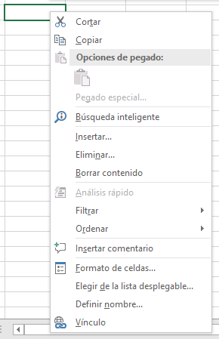
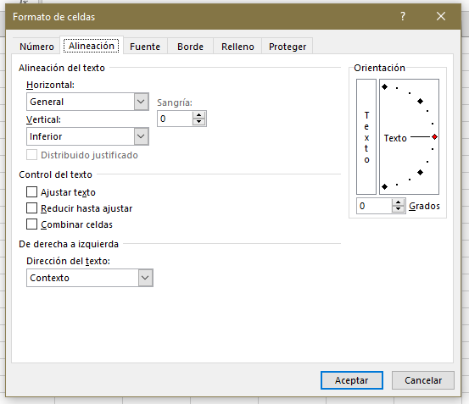
Clic derecho en una celda

 | EJEMPLOS

 | Esta es la opción de 'Ajustar texto' | Esta es la opción 'Reducir hasta ajustar' | Esta es la opción 'Combinar celdas'

Selección de Celdas
Acciones Básicas con CELDAS: Selección

1 | Selección de Celdas

 | TABLA DE EJEMPLO
 | Categorías | Presupuesto Total | Gastado hasta Hoy | Restante
 | Suscripciones | $ 85,000.00 | $ 61,000.00 | $ 24,000.00
 | PR | $ 35,500.00 | $ 20,820.00 | $ 14,680.00
 | Impresos | $ 12,000.00 | $ 1,140.00 | $ 10,860.00
 | Google Ad Sense | $ 60,000.00 | $ 55,000.00 | $ 5,000.00
 | TV | $ 36,000.00 | $ 34,000.00 | $ 2,000.00
 | Radio | $ 180,000.00 | $ 61,500.00 | $ 118,500.00
 | Eventos | $ 240,000.00 | $ 240,000.00 | $ 0.00
 | Agencias de publicidad | $ 36,000.00 | $ 14,300.00 | $ 21,700.00
 | Facebook | $ 15,000.00 | $ 3,260.00 | $ 11,740.00
 | Blogs | $ 25,000.00 | $ 26,000.00 | -$ 1,000.00

2 | Selección de Celdas Adyacentes y No Adyacentes

 | CIUDAD | CANAL | OCTUBRE | NOVIEMBRE | DICIEMBRE | TOTAL INGRESO
 | Lima | Empresa | $ 800.00 | $ 466.00 | $ 9,563.00 | $ 10,829.00
 | Lima | Familia | $ 1,600.00 | $ 522.00 | $ 2,546.00 | $ 4,668.00
 | Lima | Colegios | $ 950.00 | $ 5,485.00 | $ 258.00 | $ 6,693.00
 | Lima | Fiestas | $ 1,210.00 | $ 9,563.00 | $ 9,856.00 | $ 20,629.00
 | Trujillo | Fundaciones | $ 560.00 | $ 2,548.00 | $ 1,523.00 | $ 4,631.00
 | Trujillo | Empresa | $ 840.00 | $ 6,596.00 | $ 1,500.00 | $ 8,936.00
 | Trujillo | Familia | $ 2,555.00 | $ 4,523.00 | $ 1,623.00 | $ 8,701.00
 | Rioja | Colegios | $ 325.00 | $ 9,563.00 | $ 2,584.00 | $ 12,472.00
 | Rioja | Fiestas | $ 856.00 | $ 2,546.00 | $ 9,563.00 | $ 12,965.00
 | Arequipa | Fundaciones | $ 545.00 | $ 258.00 | $ 252.00 | $ 1,055.00
 | Arequipa | Fiestas | $ 1,490.00 | $ 9,856.00 | $ 487.00 | $ 11,833.00
 | Tacna | Fundaciones | $ 470.00 | $ 1,523.00 | $ 2,569.00 | $ 4,562.00
 | Tacna | Empresa | $ 950.00 | $ 1,500.00 | $ 6,522.00 | $ 8,972.00
 | Cuzco | Familia | $ 1,500.00 | $ 1,623.00 | $ 856.00 | $ 3,979.00

3 | Comandos de Selección y Selección especial

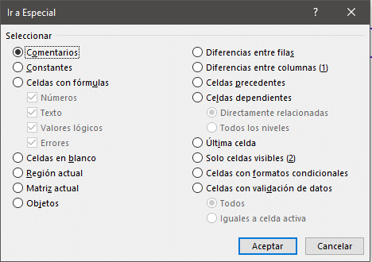
 | TABLA DE EJEMPLO
 | Categorías | Presupuesto Total | Gastado hasta Hoy | Restante
 | Suscripciones | $ 85,000.00 | $ 61,000.00 | $ 24,000.00
 | PR | $ 35,500.00 | $ 20,820.00 | $ 14,680.00
 | Impresos | $ 12,000.00 | $ 1,140.00 | $ 10,860.00
 | Google Ad Sense | $ 60,000.00 | $ 55,000.00 | $ 5,000.00
 | TV | $ 36,000.00 | $ 34,000.00 | $ 2,000.00
 | Radio | $ 180,000.00 | $ 61,500.00 | $ 118,500.00
 | Eventos | $ 240,000.00 | $ 240,000.00 | $ 0.00
 | Agencias de publicidad | $ 36,000.00 | $ 14,300.00 | $ 21,700.00
 | Facebook | $ 15,000.00 | $ 3,260.00 | $ 11,740.00
 | Blogs | $ 25,000.00 | $ 26,000.00 | -$ 1,000.00

Hoja1

Curso Básico de Excel
Capítulo 7: Celdas, rangos y tablas

Mira el capítulo en: | https://eltiotech.com/capitulo-7-celdas-rangos-tablas/
Suscríbete a El Tío Tech en YouTube: | https://www.youtube.com/eltiotech
Visita la web para ver más tutoriales: | https://eltiotech.com/

© Todos el contenido de este curso está sujeto a derechos de propiedad por las leyes de Derechos de Autor y demás Leyes relativas Internacionales por Miguel Vela - "El Tío Tech".

Ver todo el curso

